1GD-FR-0020
 |  |  |  | PROCESO DE GESTIÓN DOCUMENTAL |  |  |  |  |  |  |  |  | POLICÍA NACIONAL
Código:1GD-FR-0020
Fecha: 04/07/2018 |  |  |  | DIAGNÓSTICO INTEGRAL PARA LOS ARCHIVOS DE LA POLICÍA NACIONAL
Versión: 0

CIUDAD: Popayán - Cauca |  |  |  |  |  |  | FECHA ELABORACIÓN DEL DIAGNÓSTICO |  |  |  |  |  |  | 1 |  | 6 |  | 2022
RESPONSABLE DEL DILIGENCIAMIENTO: PT.
A. IDENTIFICACIÓN
CÓDIGO Y NOMBRE DE LA UNIDAD: Departamento de Policia Cauca - 3.8.4.3
FECHA DE CREACIÓN DE LA UNIDAD: 18/07/1936 |  |  |  |  |  |  | ACTO ADMINISTRATIVO DE CREACIÓN DE LA UNIDAD: Decreto 1755 del 18 de julio de 1936
DIRECCIÓN DE LA UNIDAD: Avenida Panamericana No. 1N - 75 |  |  |  |  |  |  | ACTO ADMINISTRATIVO VIGENTE DE LA UNIDAD: Resolucion No. 2111 del 06/04/2018
CORREO ELECTRÓNICO DE LA UNIDAD: decau.coman@policia.gov.co |  |  |  |  |  |  | TELÉFONO: |  |  |  |  |  |  |  | IP:
A.1 DIRECTOR, COMANDANTE O JEFE DE LA UNIDAD:
NOMBRE: |  | GUSTAVO ADOLFO MARTINEZ BUSTOS
GRADO: |  | Coronel
CARGO: |  | COMANDANTE DEPARTAMENTO DE POLICIA CAUCA (E)
TIEMPO EN EL CARGO: |  | 0 años, 0 meses, 17 dias
A.2 ADMINISTRACIÓN DEL ARCHIVO
Jefe Grupo de Gestión Documental
NOMBRES Y APELLIDOS: |  |  |  |  |  |  | CAPACITACIÓN O CURSOS EN GESTIÓN DOCUMENTAL Y ARCHIVÍSTICA
GRADO: |  |  |  |  |  |  | 1 | Tecnologo en gestión documental
CARGO: Jefe Gestion Documental |  |  |  |  |  |  | 2 | Tecnico en Archivistica
TIEMPO EN EL PROCESO DE GESTIÓN DOCUMENTAL : |  |  |  |  |  |  | 3
TIEMPO EN LA INSTITUCIÓN : |  |  |  |  |  |  | 4
CORREO INSTITUCIONAL: |  |  |  |  |  |  | 5
No. CELULAR: 3104896855 |  |  |  |  |  |  | 6
No IP DE LA OFICINA Y/O GRUPO: |  |  |  |  |  |  | 7
CONDICIÓN MÉDICO LABORAL: No Apto |  |  |  |  |  |  | 8
Funciones del Jefe Grupo de Gestión Documental
1 | Cumplir con el cronograma de capacitación en las diferentes unidades policiales adscritas al Departamento de Policía Cauca, relacionado con normatividad vigente en gestión documental.
2 | Realizar actividades encaminadas al fortalecimiento de la oficina de gestion documental, capacitarse en actividades propias del servicio
3 | Actividades encaminadas al mejoramiento de las instalaciones de gestión documental
4 | Efectuar actividades encaminadas a la reduccion de gasto publico adoptando la ólitica institucional de austeridad
5 | Realizar actividades encaminadas al mantenimiento de los elementos asignados bajo su responsabilidad, debiendo realizar un uso adecuado de los mismos
6
7
Responsable Archivo Central
NOMBRES Y APELLIDOS: NO APLICA |  |  |  |  |  |  | CAPACITACIÓN O CURSOS EN GESTIÓN DOCUMENTAL Y ARCHIVÍSTICA
GRADO: NO APLICA |  |  |  |  |  |  | 1
CARGO: NO APLICA |  |  |  |  |  |  | 2
TIEMPO EN EL PROCESO DE GESTIÓN DOCUMENTAL : NO APLICA |  |  |  |  |  |  | 3
TIEMPO EN LA INSTITUCIÓN : NO APLICA |  |  |  |  |  |  | 4
CORREO INSTITUCIONAL: NO APLICA |  |  |  |  |  |  | 5
No. CELULAR: NO APLICA |  |  |  |  |  |  | 6
No IP DE LA OFICINA Y/O GRUPO: NO APLICA |  |  |  |  |  |  | 7
CONDICIÓN MÉDICO LABORAL: NO APLICA |  |  |  |  |  |  | 8
Funciones del Responsable Archivo Central
1 | revisar los parametros establecidos en gestion documental con el fin de garantizar los niveles de seguridad y confidencialidad de la informacion
2 | llevar el control de la entrada y salida de documentos que se encuentran bajo su responsabilidad siguiendo los procedimientos establecidos con el fin de prevenir la perdida de informacion
3 | revisar los conceptos tecnicos sobre gestion documental emitidos por el grupo con el fin de que cumplan con las directrices de la institucion estatal
4 | brindar la informacion que corresponda de acuerdo a la naturaleza del cargo, a quien la requiera, siguiendo los lineamientos de la normativa establecida
5 | realizar las actividades establecidad en la gestion documental, aplicando la norma vigente
6 | guardar la reserva y confidencialidad de los documentos e informacion que sea de su conocimiento dentro del cumplimiento de sus funciones
7 | dar buen uso a los elementos asignados bajo su responsabilidad, con el fin de mantenerlos disponibles para el servicio
TALENTO HUMANO
GRADO | APELLIDOS Y NOMBRES |  | CÉDULA | CARGO ACTUAL | No. De Celular | TIEMPO DE SERVICIO EN LA UNIDAD |  |  | TIEMPO EN EL PROCESO DE GESTIÓN DOCUMENTAL |  |  | NIVEL ACADÉMICO |  |  |  |  | CONDICIÓN MÉDICO LABORAL
 |  |  |  |  |  | Años | Meses | Días | Años | Meses | Días
IT. |  |  |  | Jefe gestión documental |  | 20 | 6 | 13 | 10 | 2 | 8 | Tecnologo
PT. |  |  |  | Estafeta |  | 3 | 11 | 6 | 1 | 0 | 9 | Tecnico
PT. |  |  |  | Auxiliar de Archivo |  | 15 | 4 | 15 | 0 | 0 | 25 | Tecnico
PT. |  |  |  | Radicador |  | 15 | 2 | 5 | 0 | 0 | 15 | Tecnico
APA. 11 |  |  |  | Auxiliar para Apoyo Seguridad |  | 11 | 2 | 10 | 11 | 6 | 13 | Tecnologo
APA. 11 |  |  |  | Auxiliar para Apoyo Seguridad |  | 0 | 1 | 13 | 0 | 1 | 13 | Bachiller
APA. 11 |  |  |  | Auxiliar para Apoyo Seguridad |  | 0 | 1 | 13 | 0 | 1 | 13 | Bachiller

A.3 NIVEL Y TIPO DE ARCHIVO
NIVEL DE LA UNIDAD |  |  | Asesor |  | Control |  | Operativo |  |  |  | Administrativo |  |  |  |  | Docente
 |  |  |  |  |  |  | X
JURISDICCIÓN |  |  | Dirección |  |  | Oficina Asesora |  |  | Región |  | Metropolitana |  | Departamento |  |  | Escuela de Policía |  |  | Centro de Instrucción
 |  |  |  |  |  |  |  |  |  |  |  |  | X
MISIÓN DE LA UNIDAD |  |  | Esta encaminada a contribuir con la satisfaccion de las necesidades de seguridad y tranquilidad publica, mediante un efectivo servicio fundamentado en la prevención, investigación, control de delitos y contravenciones, coadyuvando a garantizar las condiciones necesarias para que los habitantes dentro de su jurisdiccion puedan ejercer sus derechos y libertades publicas.
SISTEMA DE ARCHIVO |  |  | Centralizado |  |  |  |  |  |  | Descentralizado
 |  |  | X
CLASES DE ARCHIVOS |  |  | Archivo de Gestión |  | Archivo de Central |  | Archivo Intermedio |  |  | Archivo Histórico |  |  | Número de Depósitos
 |  |  | 1 |  | 1 |  | 0 |  |  | 0 |  |  | 2
NUMERO DE DEPENDENCIAS |  |  | Operativas |  |  |  |  |  |  |  | Administrativas
 |  |  | 60 |  |  |  |  |  |  |  | 13
SERVICIOS QUE PRESTA |  |  | EL GRUPO DE GESTIÓN DOCUMENTAL - ARCHIVO CENTRAL PRESTA LOS SIGUIENTES SERVICIOS
 |  |  | 1 | Asesorías y Acompañamientos |  |  |  |  | Periodicidad |  | Semanal | Cantidad |  | 20 | Origen |  | Interno Y Externo
 |  |  | 2 | Respuesta Derechos de Petición |  |  |  |  |  |  | Semanal |  |  | 20 |  |  | Interno Y Externo
 |  |  | 3 | Prestamos y Consultas de Documentos |  |  |  |  |  |  | Semanal |  |  | 20 |  |  | Interno Y Externo
 |  |  | 4 | Transferencias Documentales |  |  |  |  |  |  | Trimestral |  |  | 18 |  |  | Interno
 |  |  | 5 | Inspecciones Judiciales |  |  |  |  |  |  | Trimestral |  |  | 3 |  |  | Interno Y Externo
 |  |  | 6 | Requerimientos / Solicitudes |  |  |  |  |  |  | Semanal |  |  | 20 |  |  | Interno Y Externo

 |  |  | PROCESOS TÉCNICOS DE REPROGRAFÍA DESARROLLADOS
 |  |  | DIGITALIZACIÓN | Unidad de Conservación | Periodicidad | Cantidad | MICROFILMACIÓN |  |  | Soporte |  |  |  | Periodicidad |  |  | Cantidad
...
B1. DATOS GENERALES Y UBICACIÓN DEL DEPÓSITO DE ARCHIVO
Cuenta con extractores de aire (cuantos): |  |  |  |  | 0 | Escáneres |  |  |  |  | 2 | Unidades de Conservación (Cajas) |  |  |  |  |  | 5401
Cuenta con sensores de movimiento: |  |  |  |  | 0 | Impresoras |  |  |  |  | 1 | Unidades de Conservación (Carpetas) |  |  |  |  |  | 37759
Deshumidificadores |  |  |  |  | 0 | Fotocopiadoras |  |  |  |  | 0 | Equipos de Microfilmación |  |  |  |  |  | 0
Otros, cuales? |  | 01 extintor agua a presion
EVIDENCIA FOTOGRÁFICA
SE DEBERÁ ANEXAR FOTOGRAFÍAS QUE DEN CUANTA DE LAS CONDICIONES TÉCNICAS MÍNIMAS QUE PRESENTA LA ESTRUCTURA DEL ARCHIVO, EQUIPAMIENTO Y MOBILIARIO, ESTANTERÍA, SEÑALÉTICA Y SEGURIDAD, LAS ÁREAS COLINDANTES Y EL ESTADO DE LA INFORMACIÓN ADMINISTRADA POR LA UNIDAD

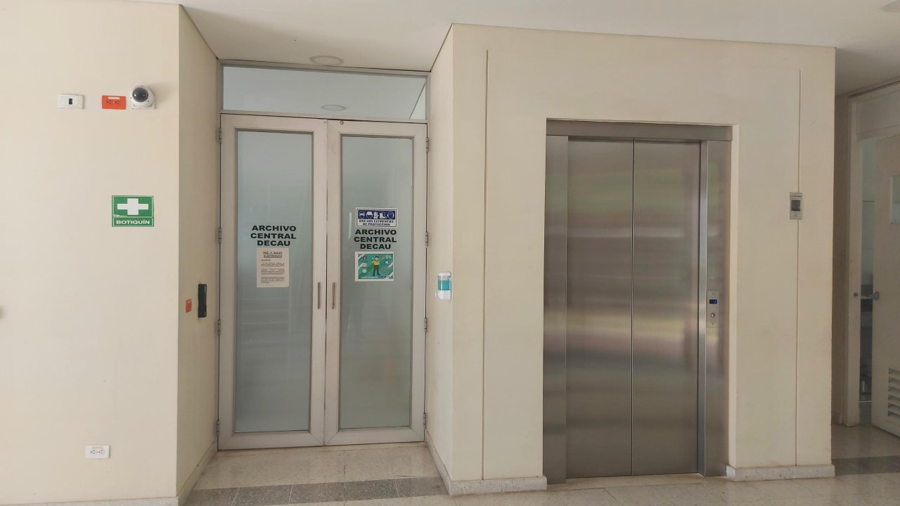
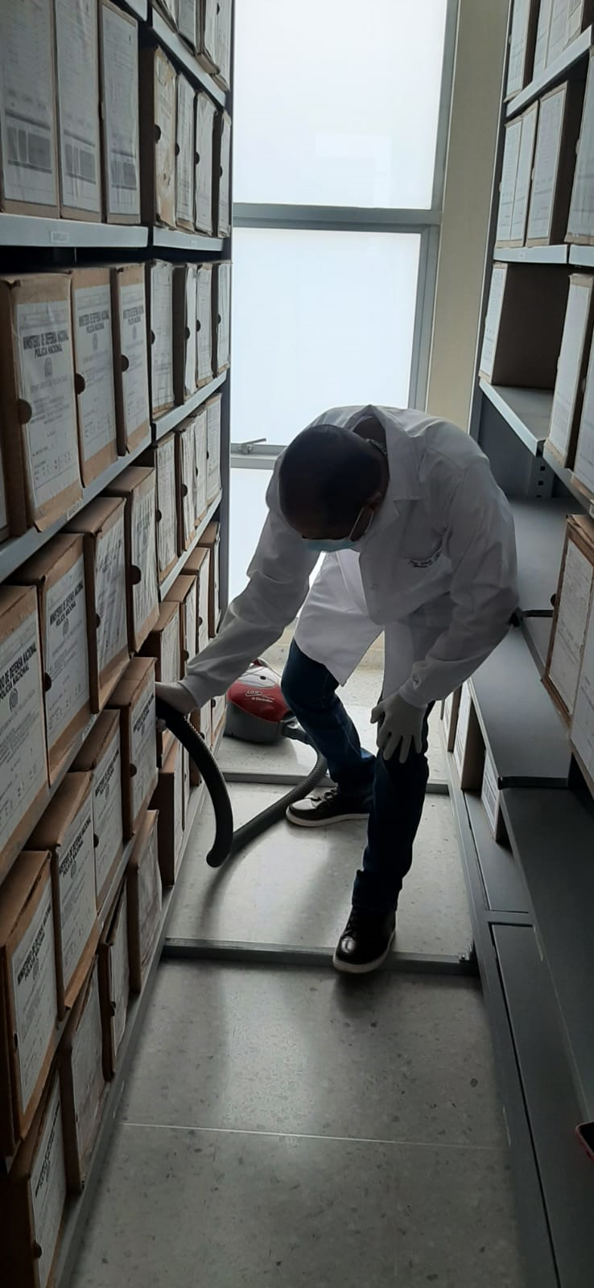
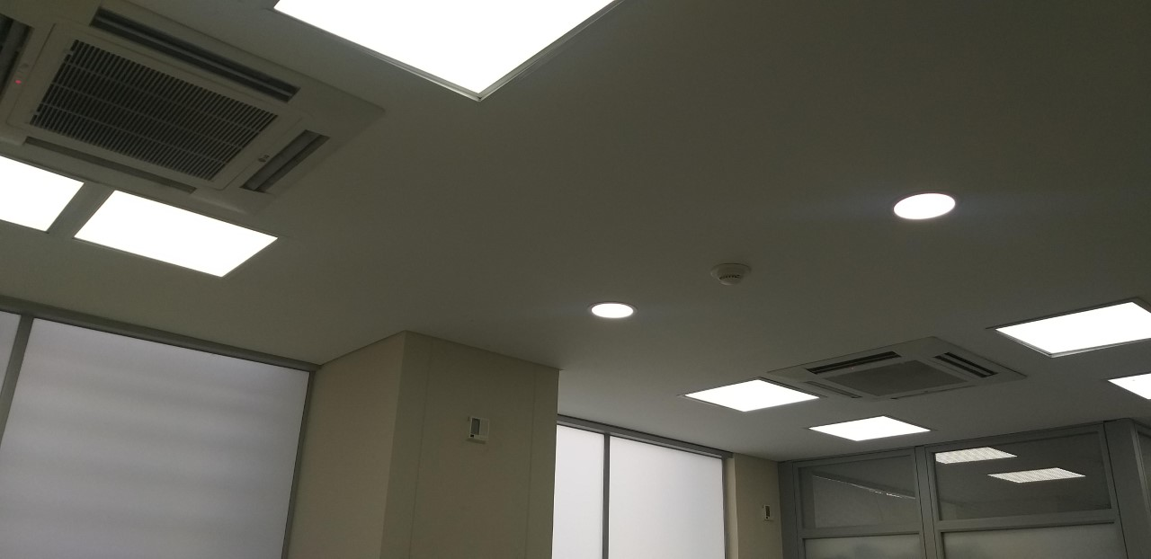
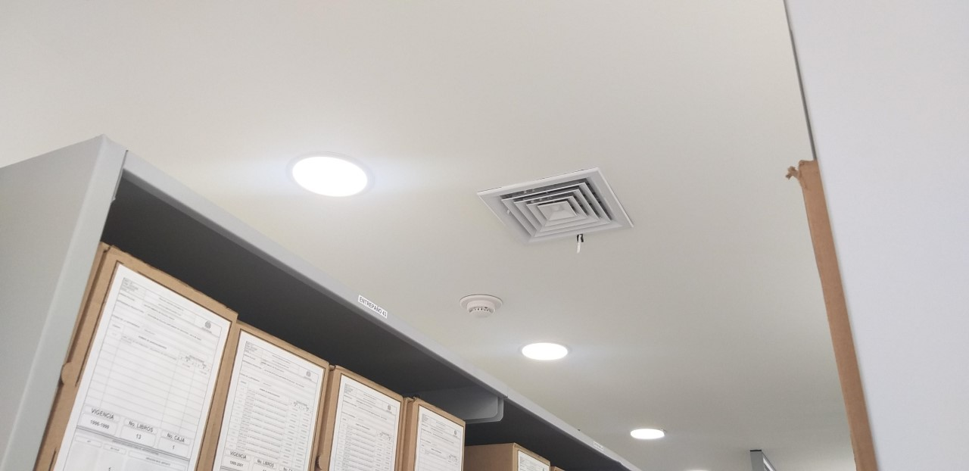

C. CARACTERÍSTICAS DE LA DOCUMENTACIÓN
IDENTIFICACIÓN DEL FONDO ACUMULDADO O DOCUMENTAL
UNIDAD POLICIAL |  |  |  | DEPARTAMENTO DE POLICIA CAUCA |  |  |  | DEPENDENCIA PRODUCTORA: |  |  |  | GESTION DOCUMENTAL DECAU
ACERVO DOCUMENTAL
Fechas Extremas Acervo Documental |  |  | Cantidades de Unidades de Conservación Cajas |  | Cantidad Soporte Documental
...

